步骤
一、账号网址密码
店铺网址

二、操作流程
网址 | https://login.taobao.com/member/login.jhtml?spm=a2e0b
对应视频
天猫旗舰店-已卖出的宝贝-创建时间选择上月1日~最后1日-搜索订单-批量导出 需要注意该平台一次最多可以导出10000条数据，当1个月订单比较多时，需要将日期进行拆分，导出数据

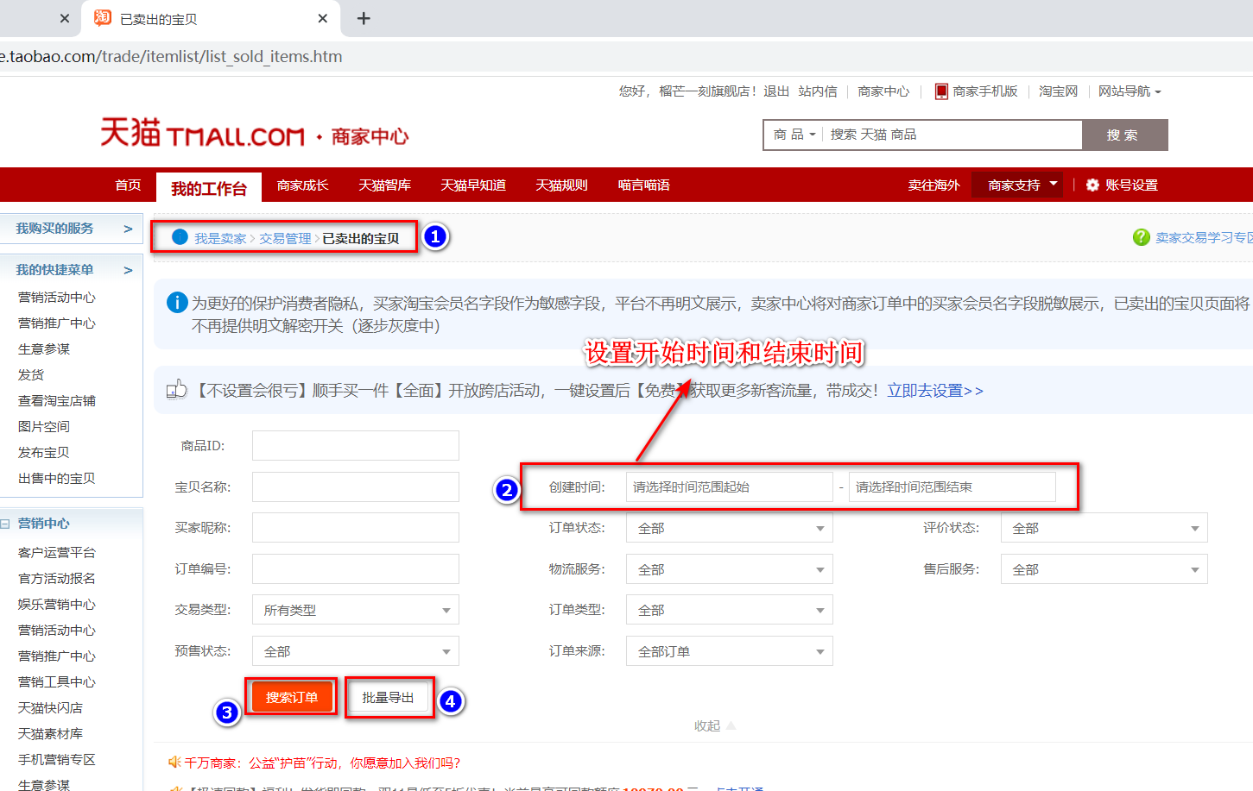

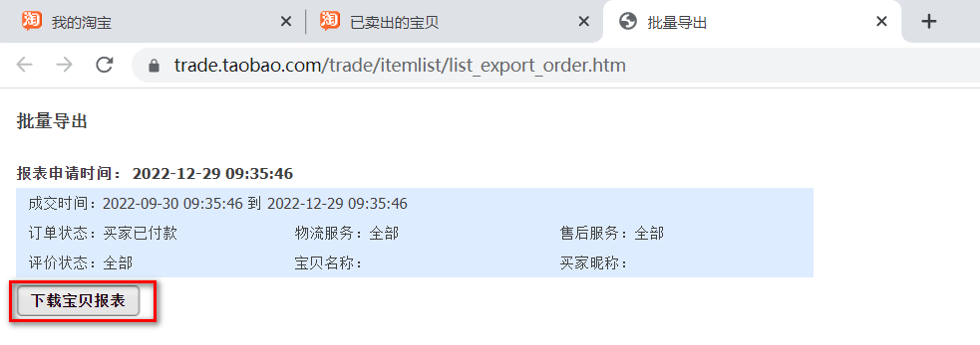

最后将导出或下载后的数据插入到数据库中 每个月运行一次

